Sheet1
ICT实训室改造项目需求明细
序号 | 位置 | 分项名称 | 主要材料及工艺要求 | 数量 | 单位 | 单价（元） | 小计（元） | 备注
1 | ICT1、ICT2、ICT3机房 | 网线 | 六类非屏蔽（国标） | 15 | 箱 | 760 | 11400
2 |  | 公牛六孔插排 | 六孔 | 78 | 个 | 46 | 3588
3 |  | 辅材 | 包含水晶头、开孔器等 | 1 | 宗 | 1000 | 1000
4 |  | 施工费 | 包含拆除原有153台设备线缆并敷设新线缆，清理线槽，开孔及安装插排、整理机柜等。 | 1 | 宗 | 15000 | 15000
5 | 玻璃门锁安装 | 安装门锁 | ICT2（2套）、ICT3（2套），会议室（1套）、仓库（2套）等房间门锁购买安装 | 7 | 套 | 120 | 840 | 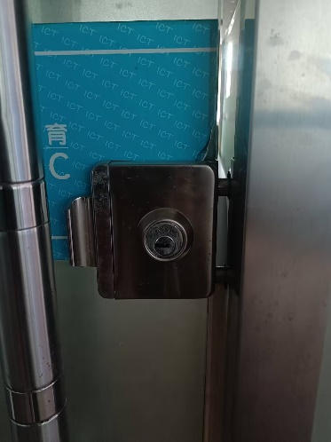
6 | 实训五南侧玻璃门与墙体脱落 | 南侧玻璃门与墙体脱落 | 南侧玻璃门与墙体脱落，维修固定门框，墙皮维修刮腻子 | 1 | 项 | 500 | 500 | 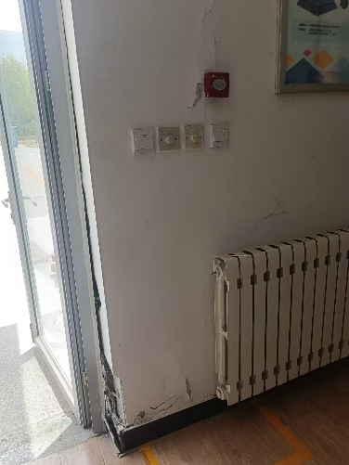
7 | 综合楼223 | 粉刷 | 墙面、顶面 1、铲除原涂料、腻子层； 2、刷界面剂一道； 3、局部粉刷石膏线平； 4、3mm厚柔性耐水腻子分两遍批刮、打磨（教室内用内墙腻子、回廊等用外墙防水腻子）； 5、处理渗水、墙皮空鼓的区域，铲除墙皮，重新抹灰、挂网。 | 65 | 平方米 | 35 | 2275
合计 |  |  |  |  |  |  | 34603

